其他电阻
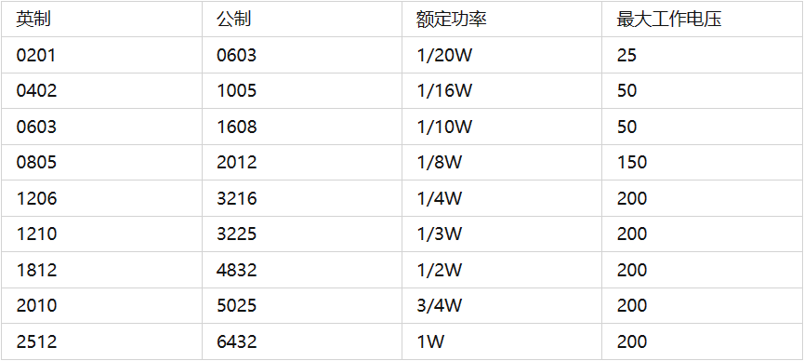
阻值 | 封装 | 功率 | 精度 | 厂商 | 编号
39 | 1206 | 1/4W | 1% | UNI | 19
360 | 2512 | 1W | 1% | UNI | 20

